怪物一览
中文名称 | 英文名称 | 稀有度 | 种类 | 属性 | 可做 | 已做 | 描述 | 性格 | 大招 | 被动 | 能否觉醒 | 参考图
小丑 | Joker | ★ | 人类 | 蓝 | √ | √ | 法D | 法攻 | 群体水法术纯伤害（自动） | 永久单体智力提升10%
 |  |  |  | 绿 | √ | √ | 法D | 法攻 | 群体木法术纯伤害（自动） | 永久单体智力提升10%
 |  |  |  | 黑
 |  |  |  | 白
 |  |  |  | 红 | √ | √ | 法D | 法攻 | 单体火法术纯伤害（手动，点到爽型） | 永久单体智力提升10%

河童 | Kappa | ★ | 奇异 | 蓝 | √ | √ | 增益S | 增益buff | 群体水属性伤害（自动） | 前置技能，群体添加防御buff
 |  |  |  | 绿 | √ | √ | 法D | 法攻 | 单体草法术纯伤害（手动，点到爽型） | 血量弱于XX%，智力提升
 |  |  |  | 黑
 |  |  |  | 白
 |  |  |  | 红
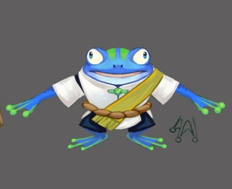
蛙鬼 | Phase Frog | ★ | 动物 | 蓝 | √ | √ | 法D | 法攻 | 单体水法术纯伤害（自动） | 受到伤害时，攻方速度下降
 |  |  |  | 绿
 |  |  |  | 黑
 |  |  |  | 白
 |  |  |  | 红

火刺壳 | Fireshell | ★ | 动物 | 蓝
 |  |  |  | 绿
 |  |  |  | 黑
 |  |  |  | 白
 |  |  |  | 红 | √ | √ | T | 防御 | 群体嘲讽（自动） | 受到伤害时，几率嘲讽攻方

花魄 | Flower Spirit | ★ | 植物 | 蓝
 |  |  |  | 绿 | √ | √ | 物D | 物攻 | 单体物理纯伤害（手动，点到爽型） | 物理攻击附加自身力量提升
 |  |  |  | 黑
 |  |  |  | 白
 |  |  |  | 红

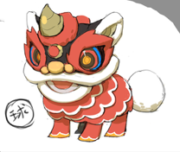
舞狮 | Dancing Lion | ★ | 动物 | 蓝 | √ | √ | 法D | 法攻 | 单体水法术纯伤害（手动，点到爽型） | 前置技能，群体加智力
 |  |  |  | 绿
 |  |  |  | 黑
 |  |  |  | 白
 |  |  |  | 红 | √ | √ | 减益S | 减益buff | 己方全体群体力量and智力提升 | 血量低于XX%，速度提升

蜥蜴人 | Lizardman | ★ | 动物 | 蓝
 |  |  |  | 绿 | √ | √ | T | 防御 | 群体嘲讽（自动） | 物理攻击时，几率嘲讽
 |  |  |  | 黑
 |  |  |  | 白
 |  |  |  | 红 | √ | √ | 物D | 物攻 | 单体物理纯伤害（手动，点到爽型） | 力量提升10%

皮影 | Shadow Puppet | ★ | 奇异 | 蓝
 |  |  |  | 绿
 |  |  |  | 黑 | √ | √ | 法Bomb | 法攻 | 群体暗属性bomb，XX%法术伤害，3回合炸 | 死亡后，给敌方造成群体暗属性伤害
 |  |  |  | 白 | √ | √ | 法D | 法攻 | 群体法术光属性伤害附加概率眩晕（自动） | 法术攻击概率附加光属性弱dot
 |  |  |  | 红


得莫非 | Demovoy | ★ | 动物 | 蓝
 |  |  |  | 绿
 |  |  |  | 黑 | √
 |  |  |  | 白 | √ | √ | H | 治疗 | 群体治疗几率附加物理减免护盾（自动） | 使用法攻技能，概率附加hot
 |  |  |  | 红
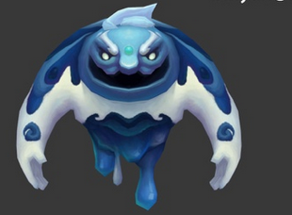
冰岩 | Elemental Slime | ★ | 奇异？ | 蓝 | √ | √ | T | 防御 | 群体嘲讽附加自身防御力上升 | 被攻击后反伤，物理法术攻击后概率嘲讽
 |  |  |  | 绿
 |  |  |  | 黑
 |  |  |  | 白
 |  |  |  | 红
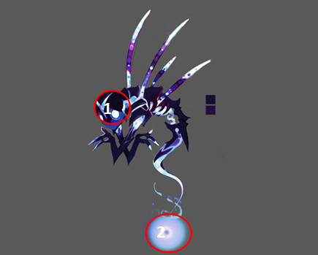
梦魇 | Bangungot | ★ | 动物 | 蓝
 |  |  |  | 绿
 |  |  |  | 黑 | √ | √ | 物D | 物攻 | 3秒20次暗物理伤害 | 物攻一定几率附加力量下降
 |  |  |  | 白
 |  |  |  | 红

伪天使 | Fallen Angel | ★ | 神 | 蓝
 |  |  |  | 绿
 |  |  |  | 黑 | √ | √ | 减益S | 减益buff | 群体暗属性伤害几率附加禁止回血buff | 使用buff技能时，恢复自身血量
 |  |  |  | 白 | √
 |  |  |  | 红

蘑菇怪 | Matango | ★ | 植物 | 蓝 | √ | √ | 法D | 法攻 | 群体水属性伤害 | 体力永久增加10%
 |  |  |  | 绿
 |  |  |  | 黑
 |  |  |  | 白
 |  |  |  | 红 | √ | √ | 法D | 法攻 | 群体火属性伤害 | 体力永久增加10%

潘神 | Pans | ★★ | 神 | 蓝
 |  |  |  | 绿 | √ | √ | 物D | 物攻 | 单体物理纯伤害（手动，点到爽型） | 前置物攻
 |  |  |  | 黑
 |  |  |  | 白
 |  |  |  | 红

曼陀罗 | Mandrake | ★★ | 植物 | 蓝
 |  |  |  | 绿 | √ | √ | H | 治疗 | 群体纯治疗（自动） | 受到伤害时智力提升
 |  |  |  | 黑
 |  |  |  | 白
 |  |  |  | 红

龙宫童子 | Ryuku Doji | ★★ | 人类 | 蓝 | √ | √ | H | 治疗 | 群体纯治疗（自动） | 暴击率提升10%
 |  |  |  | 绿
 |  |  |  | 黑
 |  |  |  | 白
 |  |  |  | 红
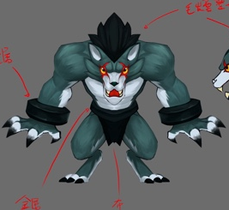
狼人 | Werewolf | ★★ | 人类 | 蓝 | √ | √ | T | 防御 | 群体嘲讽（自动） | 受到伤害时，几率嘲讽攻方
 |  |  |  | 绿
 |  |  |  | 黑 | √ | √ | 物D | 物攻 | 单体纯物理伤害（手动，点到爽型） | 物理攻击造成伤害时恢复体力
 |  |  |  | 白
 |  |  |  | 红

水鬼 | Davy Jones | ★★ | 奇异 | 蓝 | √ | √ | 减益S | 减益buff | 群体水法术伤害几率附带眩晕（自动） | 使用buff技能，目标几率眩晕
 |  |  |  | 绿
 |  |  |  | 黑 | √
 |  |  |  | 白
 |  |  |  | 红

女妖 | Banshee | ★★ | 人类 | 蓝
 |  |  |  | 绿
 |  |  |  | 黑 | √ | √ | 法D | 法攻 | 单体暗法术伤害（自动） | 法术攻击造成伤害时几率附加敌方防御力下降
 |  |  |  | 白 | √ | √ | 法D | 法攻 | 单体光法术伤害（自动） | 法术攻击造成伤害时几率附加敌方智力下降
 |  |  |  | 红

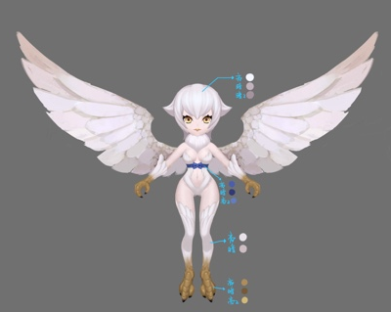
哈皮 | Harpy | ★★ | 人类 | 蓝
 |  |  |  | 绿
 |  |  |  | 黑 | √
 |  |  |  | 白 | √ | √ | H | 治疗 | 群体治疗几率附加hot | 死亡己方群体回血
 |  |  |  | 红

温迪戈 | Wendigo | ★★ | 人类 | 蓝 | √ | √ | 物D | 物攻 | 单体水属性物理伤害概率附加水属性弱dot（点到爽） | 死亡时，给敌方全体上水属性强dot
 |  |  |  | 绿 | √ | √ | 物D | 物攻 | 单体木属性物理伤害概率附加木属性弱dot（点到爽） | 死亡时，给敌方全体上木属性强dot
 |  |  |  | 黑
 |  |  |  | 白
 |  |  |  | 红

道成寺钟 | Maiden Dojoji | ★★ | 奇异 | 蓝
 |  |  |  | 绿
 |  |  |  | 黑
 |  |  |  | 白
 |  |  |  | 红 | √ | √ | 法D | 法攻 | 群体法术火属性伤害附加概率眩晕（自动） | 被攻击时使敌方一定几率眩晕
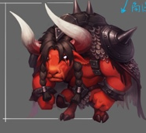
红牛 | Minotaur | ★★ | 动物 | 蓝
 |  |  |  | 绿
 |  |  |  | 黑
 |  |  |  | 白
 |  |  |  | 红 | √ | √ | T | 防御 | 单体物理火属性伤害，概率附加嘲讽效果（手动点到爽） | 物理攻击和法术攻击概率附加嘲讽，被攻击时概率附加物理、法术吸收盾

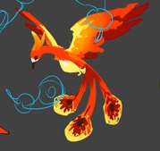
火鸟 | Firebird | ★★ | 动物 | 蓝 | √ | √ | 减益S | 减益buff | 群体法术水属性伤害并给己方群体添加加速buff（自动） | 第一次死亡时回复自身%体力
 |  |  |  | 绿
 |  |  |  | 黑
 |  |  |  | 白
 |  |  |  | 红 | √ | √ | 减益S | 减益buff | 群体法术火属性伤害并给敌方群体添加减速debuff（自动） | 第一次死亡时回复自身%体力

嫦娥 | Moon Lady | ★★ | 神 | 蓝
 |  |  |  | 绿
 |  |  |  | 黑 | √ | √ | 法D | 法攻 | 3秒20次暗法术伤害 | 法术攻击时，若敌方拥有强化效果则伤害量+XX%
 |  |  |  | 白 | √
 |  |  |  | 红

赛布勒斯 | Cerberus | ★★ | 神 | 蓝
 |  |  |  | 绿
 |  |  |  | 黑 | √ | √ | 法D | 法攻 | 单体暗法术纯伤害（手动，点到爽型） | 血量低于XX%，智力提升
 |  |  |  | 白
 |  |  |  | 红 | √ | √ | 法D | 法攻 | 单体火法术纯伤害（手动，点到爽型） | 血量低于XX%，智力提升

射手 | Sagittarius | ★★ | 神 | 蓝 | √ | √ | 增益S | 增益buff | 己方群体提升速度，持续3回合 | 速度永久增加10%
 |  |  |  | 绿
 |  |  |  | 黑
 |  |  |  | 白 | √ | √ | 物D | 物攻 | 群体光属性物理伤害（自动） | 使用物攻技能，概率附加眩晕效果
 |  |  |  | 红

凯瑞斯 | Keres | ★★★ | 人类 | 蓝
 |  |  |  | 绿
 |  |  |  | 黑 | √ | √ | 减益S | 减益buff | 敌方群体暗法术伤害几率附带智力下降 | 死亡敌方群体防御下降
 |  |  |  | 白
 |  |  |  | 红 | √ | √ | 法D | 法攻 | 群体火法术纯伤害（自动） | 法术攻击附加自身智力提升

龙女 | Dragon Daughter | ★★★ | 动物 | 蓝
 |  |  |  | 绿 | √ | √ | 减益S | 减益buff | 群体法术水属性伤害附加水属性弱dot（自动） | 前置技能，敌方群体防御下降
 |  |  |  | 黑 | √ | √ | 增益S | 增益buff | 群体法术光属性伤害概率附加禁疗效果（自动） | 前置技能，敌方群体力量下降
 |  |  |  | 白
 |  |  |  | 红
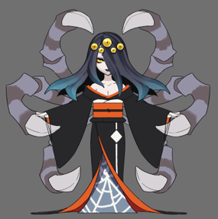
落新妇 | Nephila | ★★★ | 奇异 | 蓝
 |  |  |  | 绿
 |  |  |  | 黑 | √ | √ | 法D | 法攻 | 给敌方群体上暗属性强dot（自动） | 法术攻击时，一定几率附加一个法术暗属性伤害
 |  |  |  | 白 | √ | √ | 法D | 法攻 | 给敌方群体上光属性强dot（自动） | 法术攻击时，一定几率附加一个法术光属性伤害
 |  |  |  | 红

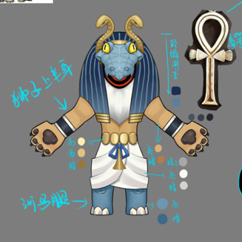
阿姆特 | Amute | ★★★ | 动物 | 蓝 | √ | √ | T | 防御 | 群体添加法术、物理吸收护盾（自动） | 物理攻击和法术攻击概率附加嘲讽，第一次死亡时回复自身XX%体力
 |  |  |  | 绿
 |  |  |  | 黑
 |  |  |  | 白
 |  |  |  | 红
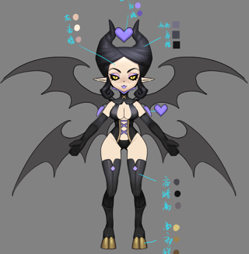
安普沙 | Empusa | ★★★ | 神 | 蓝
 |  |  |  | 绿
 |  |  |  | 黑 | √ | √ | 减益S | 减益buff | 使敌方单体速度，力量，智力，防御下降（自动） | 使用buff技能命中后一定几率驱散增益buff
 |  |  |  | 白
 |  |  |  | 红
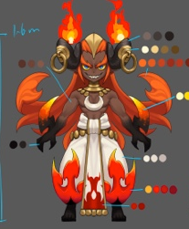
伊芙利特 | Ifrit | ★★★ | 人类 | 蓝
 |  |  |  | 绿
 |  |  |  | 黑 | √ | √ | 物D | 物攻 | 群体物理暗属性伤害附加一定几率驱散敌方增益buff（自动） | 使用物攻技能命中后一定几率附带群体暗属性物理伤害（附加1个aoe）
 |  |  |  | 白
 |  |  |  | 红 | √ | √ | 物D | 物攻 | 群体物理火属性伤害附加一定几率驱散自身减益buff（自动） | 使用物理攻击时附加法术火属性dot
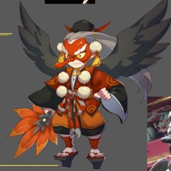
大天狗 | Tengu | ★★★ | 神 | 蓝 | √ | √ | 法D | 法攻 | 3秒20次水法术伤害，如果目标有debuff时（有debuff标签的都算加成），伤害翻倍 | 前置技能，全体敌方速度降低xx%1回合。
 |  |  |  | 绿
 |  |  |  | 黑
 |  |  |  | 白
 |  |  |  | 红 | √

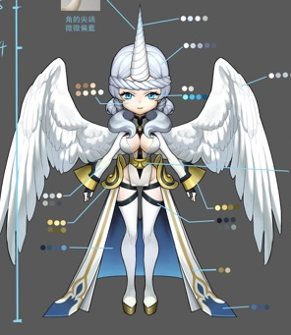
独角兽 | Pegasus | ★★★ | 动物？ | 蓝
 |  |  |  | 绿
 |  |  |  | 黑 | √ | √ | S | 任意 | 驱散敌方增益buff | 血量低于XX%，附加物理和魔法吸收盾
 |  |  |  | 白 | √
 |  |  |  | 红

天使长 | Archangel | ★★★ | 神 | 蓝
 |  |  |  | 绿
 |  |  |  | 黑
 |  |  |  | 白 | √ | √ | 增益S | 增益buff | 单体眩晕 | 使用buff技能概率驱散己方debuff
 |  |  |  | 红 | √ | √ | H | 治疗 | 群体治疗几率附加物理、法术吸收护盾（自动） | 使用治疗技能概率驱散己方dot

冰雪女王 |  | ★★★ | 神 | 蓝 | √ | √ | 法D | 法攻 | 给敌方群体造成XX%的水属性伤害概率附带减速效果 | 法术攻击具有减益效果几率附带眩晕效果
 |  |  |  | 绿
 |  |  |  | 黑
 |  |  |  | 白
 |  |  |  | 红

